První stránka
 | 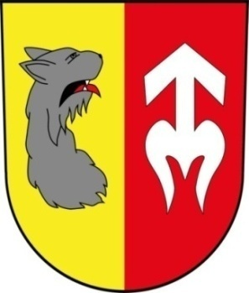
EVIDENCE KNIH
OBECNÍ KNIHOVNA PŘESTAVLKY U ČERČAN



Celkový počet evidováných svazků: |  | 3966 | aktualizováno k 21.4.2021

